B - Infraestructura
 |  |  | GESTIÓN DOCUMENTAL |  |  |  |  |  |  |  |  |  |  |  |  |  |  |  |  | POLICÍA NACIONAL
Código:1GD-FR-0020
Fecha: 09/07/2025 |  |  | DIAGNÓSTICO INTEGRAL PARA LOS ARCHIVOS DE LA POLICÍA NACIONAL
Versión: 1
CONTINUIDAD DIAGNÓSTICO INTEGRAL PARA LOS ARCHIVOS DE LA POLICÍA NACIONAL

B. INFRAESTRUCTURA
ASPECTOS A TENER EN CUENTA
Los edificios y locaciones destinados como sedes de archivos, deberán cumplir con las condiciones de edificación, almacenamiento, medio ambiental, de seguridad y de mantenimiento que garanticen la adecuada conservación de los acervos documentales (Acuerdo 049 del 05/05/2000 "Por el cual se desarrolla el artículo 61 del capítulo 7º de conservación documentos el reglamento general de archivos sobre "condiciones de edificios y locales destinados a archivos").

B1. DATOS GENERALES Y UBICACIÓN DEL DEPÓSITO DE ARCHIVO
Fecha de Construcción |  |  |  |  |  | Acto Administrativo de construcción |  |  |  | Condición Legal del Bien Inmueble |  | Ubicación Geográfica |  |  |  |  |  |  |  |  | Ubicación específica
Día |  | Mes |  | Año |  |  |  |  |  |  |  | Zona |  |  | Punto cardinal |  |  | Unidad Administrativa
20 |  | 5 |  | 1974 |  | 20/05/1974 NO HAY ACTO ADMINISTRATIVO DE CONSTRUCCION SOLO LAS ESCRITURAS DEL MISMO |  |  |  | Propio (Institución) |  | Urbana |  |  | Norte |  |  | Sector |  |  | En la sede principal de la unidad (Interna)
B.2 ESTADO DE LA EDIFICACIÓN
Estado de la Construcción |  |  |  |  |  | Niveles de la Edificación |  | Nivel de Ubicación del Archivo |  | Servicios Básicos |  |  | Inmediaciones / áreas colindantes |  |  |  | Situaciones de Riesgo Detectadas
Construida |  |  |  |  |  | Tres |  | Uno |  | Luz, Agua, Alcantarillado, Internet |  |  | Armerillos, Almacén de Intendencia, Restaurante |  |  |  | Filtraciones de Agua
B.3 CONDICIONES TÉCNICAS MÍNIMAS EXIGIDAS
Área Administrativa |  |  |  | Zona de Consulta |  |  |  | Depósitos Documentales |  |  | Laboratorio de Microfilmación |  |  |  | Laboratorio de Digitalización |  |  |  | Zona Cuarentena (Biodeterioro)
Interno y Externo | Área en m² |  |  |  | Área en m² |  |  |  | Área en m² |  |  | Área en m² |  |  |  | Área en m² |  |  |  | Área en m²
 | 27.35 m² |  |  |  | 16 m² |  |  |  | 153 m² |  |  | NO |  |  |  | NO |  |  |  | NO
Las diferentes áreas se encuentran aisladas |  |  |  |  |  |  | Si | Número de Depósitos Documentales |  |  |  |  |  | 1 | Total de m² asignados
ESTANTERÍA / ARCHIVADORES, SEÑALÉTICA Y SISTEMA DE ILUMINACIÓN
Estantería |  | Clase y Altura |  |  |  |  |  | Sistema de Iluminación |  | Existencia de Luz |  |  |  |  | Señalética, rutas de evacuación, plan de contingencia frente a desastres |  | El Archivo de la Unidad cuenta con sistema de señalización
 |  | Archivadores Rodantes con 2,20 metros de altura |  |  |  |  |  |  |  | Artificial |  |  |  |  |  |  | Orientadoras, Informativas, Direccionales, Identificativas, Reguladoras, Ornamentales |  |  |  |  |  |  | Aire Acondicionado
 |  | Longitud |  |  |  |  |  |  |  | Sistema Utilizado |  |  |  |  |  |  | Se cuenta con plan de emergencia y contingencia |  |  |  |  |  |  | Deshumificador
 |  | Estantería de mas de 100 metros de longitud |  |  |  |  |  |  |  | Fluorescente |  |  |  |  |  |  | Si |  |  |  |  |  |  | Extractor
 |  | Capacidad de soportar peso |  |  |  |  |  |  |  | Intensidad e impacto |  |  |  |  |  |  | Rutas de evacuación y salidas de emergencia |  |  |  |  |  |  | Extractor Eléctrico
 |  | Cada bandeja soporta un peso de 100 kg / mt lineal |  |  |  |  |  |  |  | Radiación visible lumínica mayor a 100 lux. |  |  |  |  |  |  | El Archivo cuenta con una salida debidamente señalizada |  |  |  |  |  |  | Humificador
SISTEMA DE VENTILACIÓN Y CONDICIONES AMBIENTALES |  |  |  |  |  |  |  |  |  |  |  |  |  |  |  |  |  |  |  |  |  |  |  | Luxómetro
Ventilación |  | Clase de Ventilación |  |  |  |  |  | Los depósitos cuentan con sistemas de regulación ambiental |  | Condiciones Ambientales |  |  |  |  | Mantenimiento y Limpieza |  | Área Administrativa |  |  |  |  |  |  | Termohigrómetro
 |  | Natural y artificial |  |  |  |  |  |  |  | Control, regulación y verificaión de Humedad Relativa, Temperatura |  |  |  |  |  |  | Diario |  |  |  |  |  |  | Ventiladores
 |  | Sistema de Ventilación Artificial |  |  |  |  |  |  |  | De no aplicarse ningún sistema, escoja el motivo |  |  |  |  |  |  | Área de Consulta y Depósitos |  |  |  |  |  |  | Todos los anteriores
 |  | Aire acondicionado, Ventiladores |  |  |  |  |  |  |  |  |  |  |  |  |  |  | Semanal |  |  |  |  |  |  | Aire Acondicionado - Deshumificador
 |  | Sistema de Ventilación Naturales |  |  |  |  |  |  |  | Nombre los equipos existentes en el depósito documental ( aire acondicionado, Deshumificador, Extractor, Extractor eléctrico, Humificador, Luxómetro, Termohigrómetro, Ventiladores |  |  |  |  |  |  | Laboratorios de Digitalización y Microfilmación |  |  |  |  |  |  | Aire Acondiconado - Humificador
 |  | Ventanas |  |  |  |  |  |  |  | aire acondicionado, Deshumidificador, Luxómetro, Termohigrómetro, Ventiladores |  |  |  |  |  |  | No Aplica |  |  |  |  |  |  | Aire Acondicioando - Luxómetro
B.4 SISTEMA DE SEGURIDAD |  |  |  |  |  |  |  |  |  |  |  |  |  |  |  |  |  |  |  |  |  |  |  | Aire Acondiconado - Termohoigrómetro
Circuito Cerrado de Televisión |  |  | Fecha último mantenimiento |  | Sistema Biométrico |  |  | Fecha último mantenimiento |  | Alarma contra robos |  | Fecha último mantenimiento |  | Sistema Contra Incendios (Detención y Extinción) |  |  | Fecha último mantenimiento |  | Seguridad Policial |  |  | Cantidad personal por turno |  | Aire Acondicionado - Ventiladores
No |  |  | DD-MM-AAAA |  | No |  |  | DD-MM-AAAA |  | No |  | DD-MM-AAAA |  | Si |  |  | DD-MM-AAAA |  | Si |  |  | 2 |  | Deshumificador - Extractor
B.5 ELEMENTOS Y EQUIPOS ASIGNADOS AL GRUPO DE GESTIÓN DOCUMENTAL Y DEPÓSITOS DOCUMENTALES |  |  |  |  |  |  |  |  |  |  |  |  |  |  |  |  |  |  |  |  |  |  |  | Deshumificador - Extractor eléctrico
Elementos |  |  |  |  | Cantidad | Fecha último mantenimiento o calibración |  |  | Elementos |  |  |  |  | Cantidad | Equipos |  |  |  |  | Cantidad | Fecha último mantenimiento o calibración |  |  | Deshumificador - Luxómetro
Cuenta con extintores CO2 |  |  |  |  | 0 | DD | MM | AAAA | Puestos de Trabajo |  |  |  |  | 5 | Termohigrómetros |  |  |  |  | 3 | 20 | 11 | 2024 | Deshumificador - Termohigrometro
Cuenta con extintores Multipropósito |  |  |  |  | 11 | 10 | 11 | 2026 | Teléfonos |  |  |  |  | 0 | Deshumidificadores / Humidificadores |  |  |  |  | 1 | 10 | 10 | 2025 | Deshumificador - ventiladores
Cuenta con extractores de aire |  |  |  |  | 0 | DD | MM | AAAA | Unidades de Conservación (Cajas) |  |  |  |  | 5902 | Equipos de Microfilmación |  |  |  |  | 0 | DD | MM | AAAA | Extractor - Humificador
Cuenta con sensores de movimiento: |  |  |  |  | 0 | DD | MM | AAAA | Unidades de Conservación (Carpetas) |  |  |  |  | 30803 | Equipos de digitalización (Escáneres) |  |  |  |  | 2 | DD | MM | AAAA | Extractor - Luxómetro
Otros |  |  |  |  | si | DD | MM | AAAA | Equipos de Cómputo |  |  |  |  | 5 | Impresoras- fotocopiadoras |  |  |  |  | 0 | DD | MM | AAAA | Extractor Termohigrómetro
Cuáles? |  |  | Extintores Agente Limpio HCFC 123, Extintor agua a presion |  |  |  |  |  |  |  |  |  |  |  |  |  |  |  |  |  |  |  |  | Extractor Ventiladores
EVIDENCIA FOTOGRÁFICA |  |  |  |  |  |  |  |  |  |  |  |  |  |  |  |  |  |  |  |  |  |  |  | Extractor -eléctrico Humificador
ANEXAR REGISTRO FOTOGRÁFICO QUE DEN CUENTA DE LAS CONDICIONES TÉCNICAS MÍNIMAS QUE PRESENTA LA ESTRUCTURA DEL ARCHIVO, EQUIPAMIENTO Y MOBILIARIO, ESTANTERÍA, SEÑALÉTICA Y SEGURIDAD, LAS ÁREAS COLINDANTES Y EL ESTADO DE LA INFORMACIÓN ADMINISTRADA POR LA UNIDAD |  |  |  |  |  |  |  |  |  |  |  |  |  |  |  |  |  |  |  |  |  |  |  | Extractor eléctrico- Luxómetro
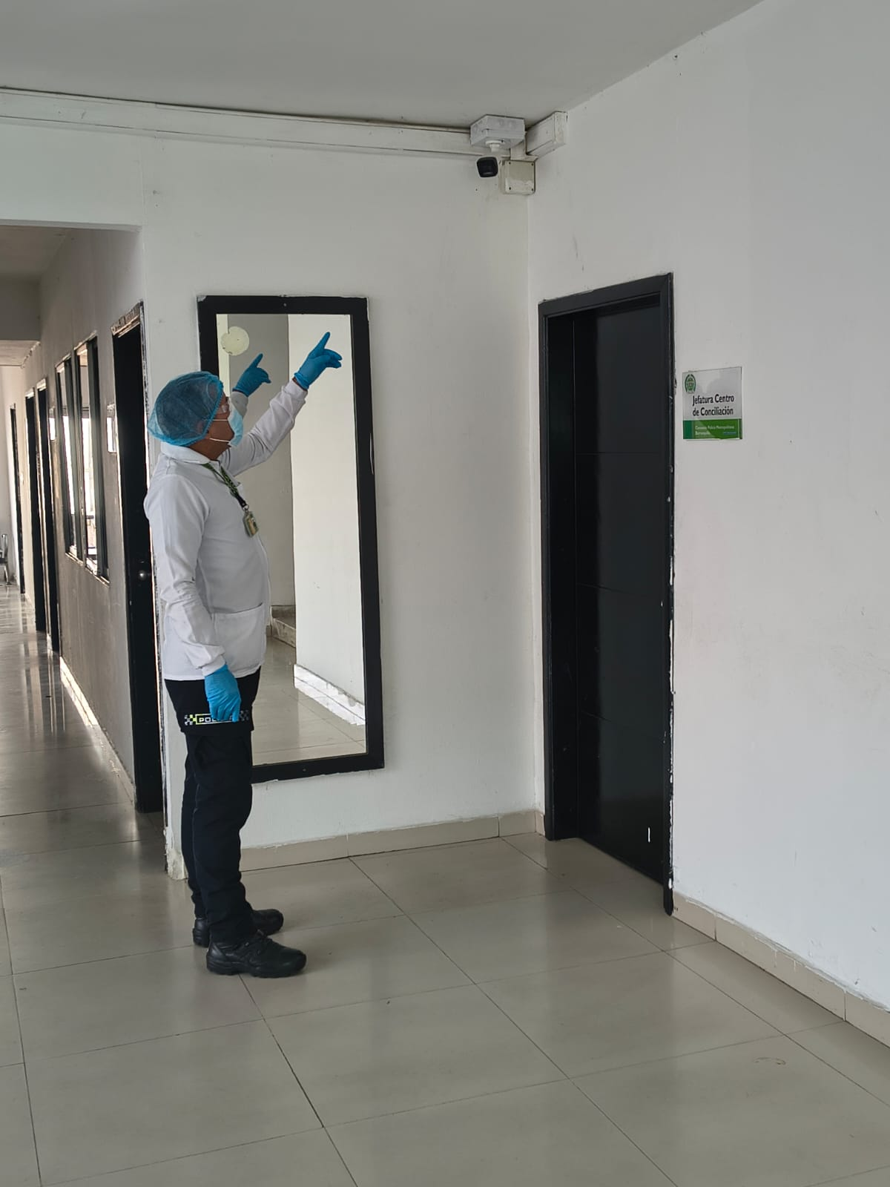 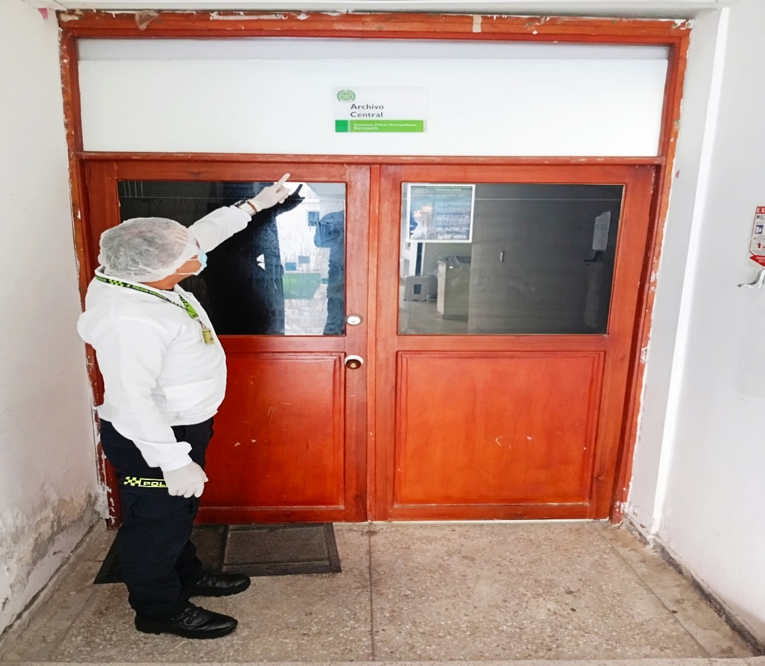 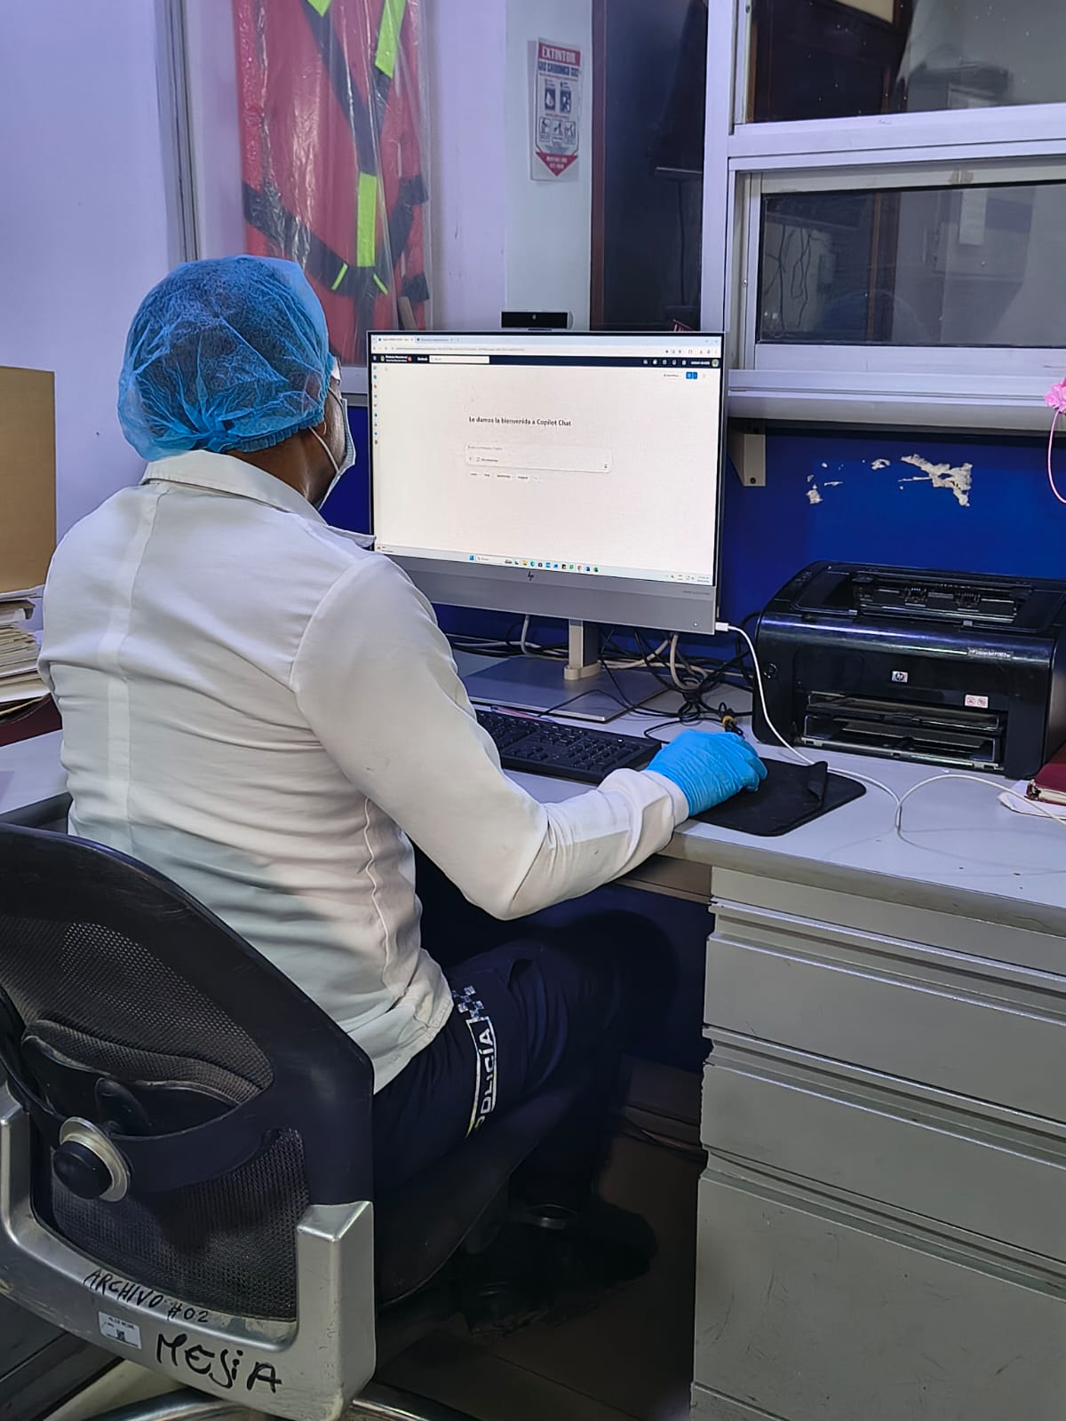 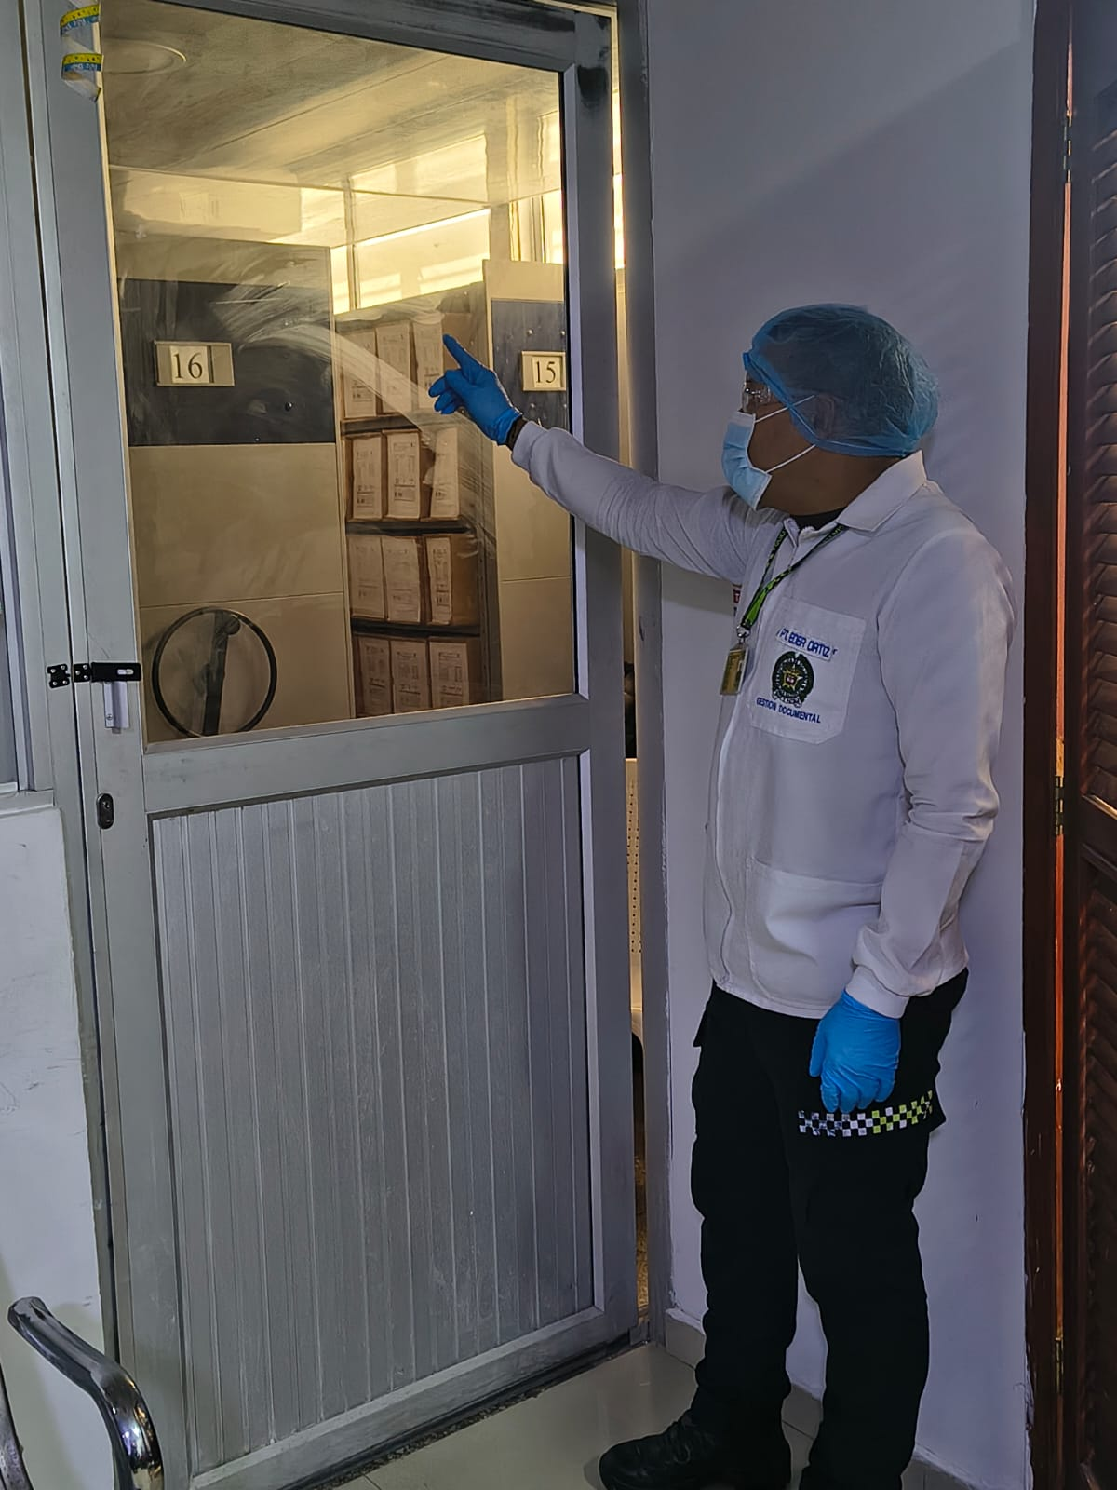 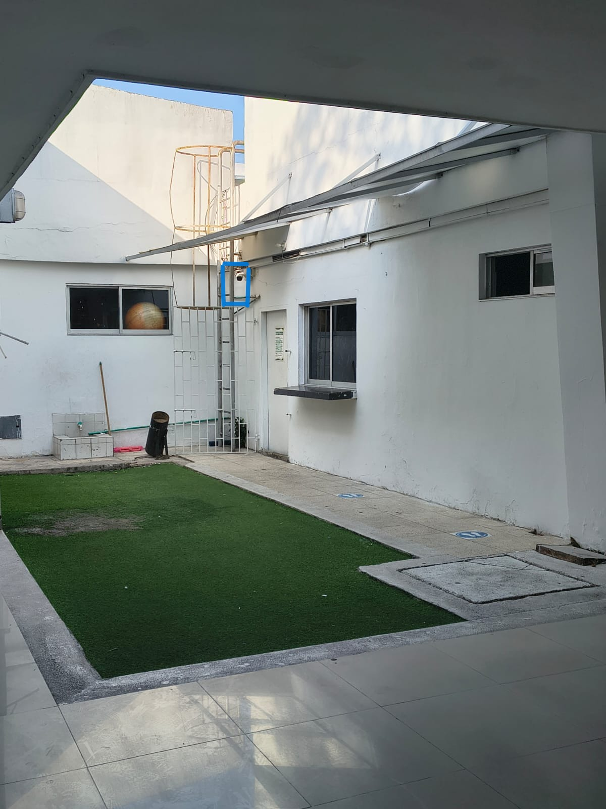 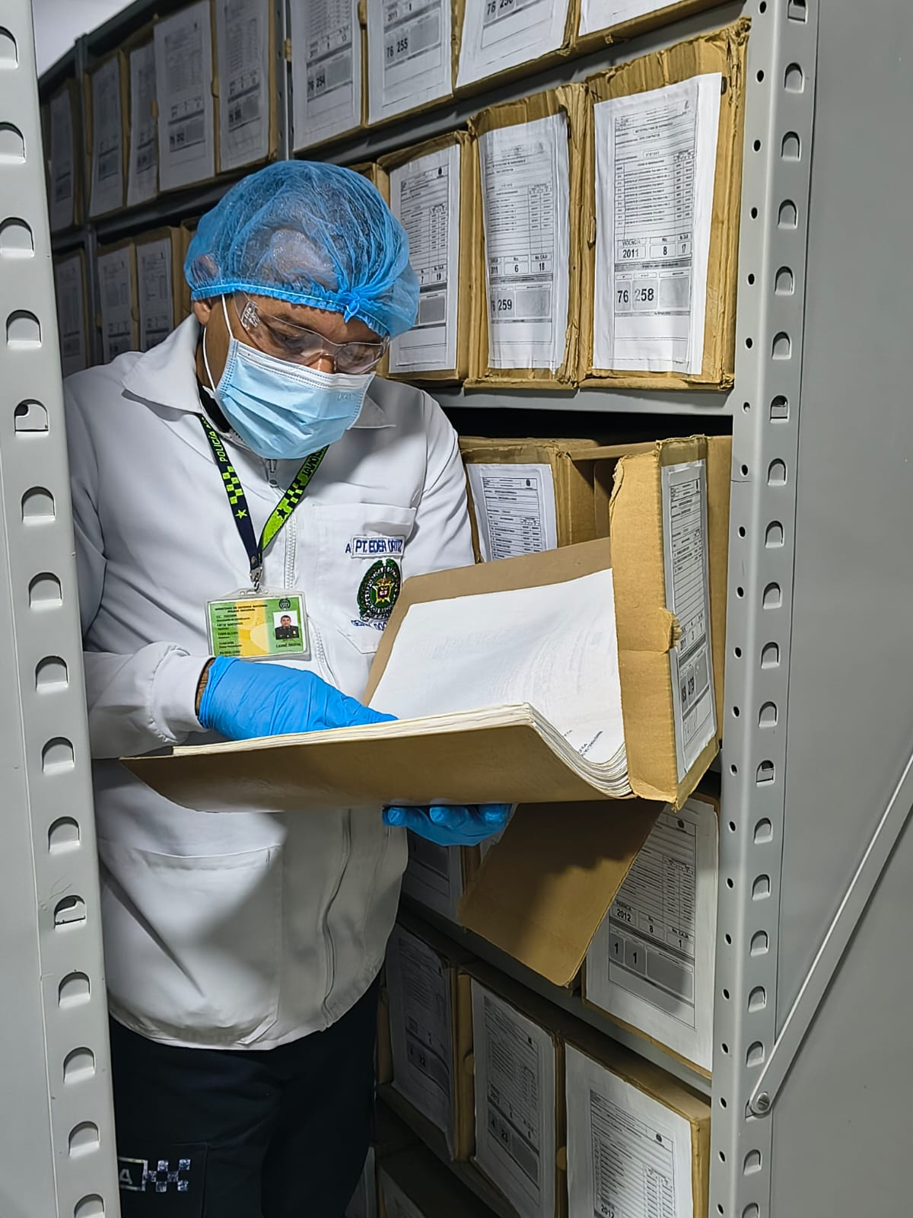 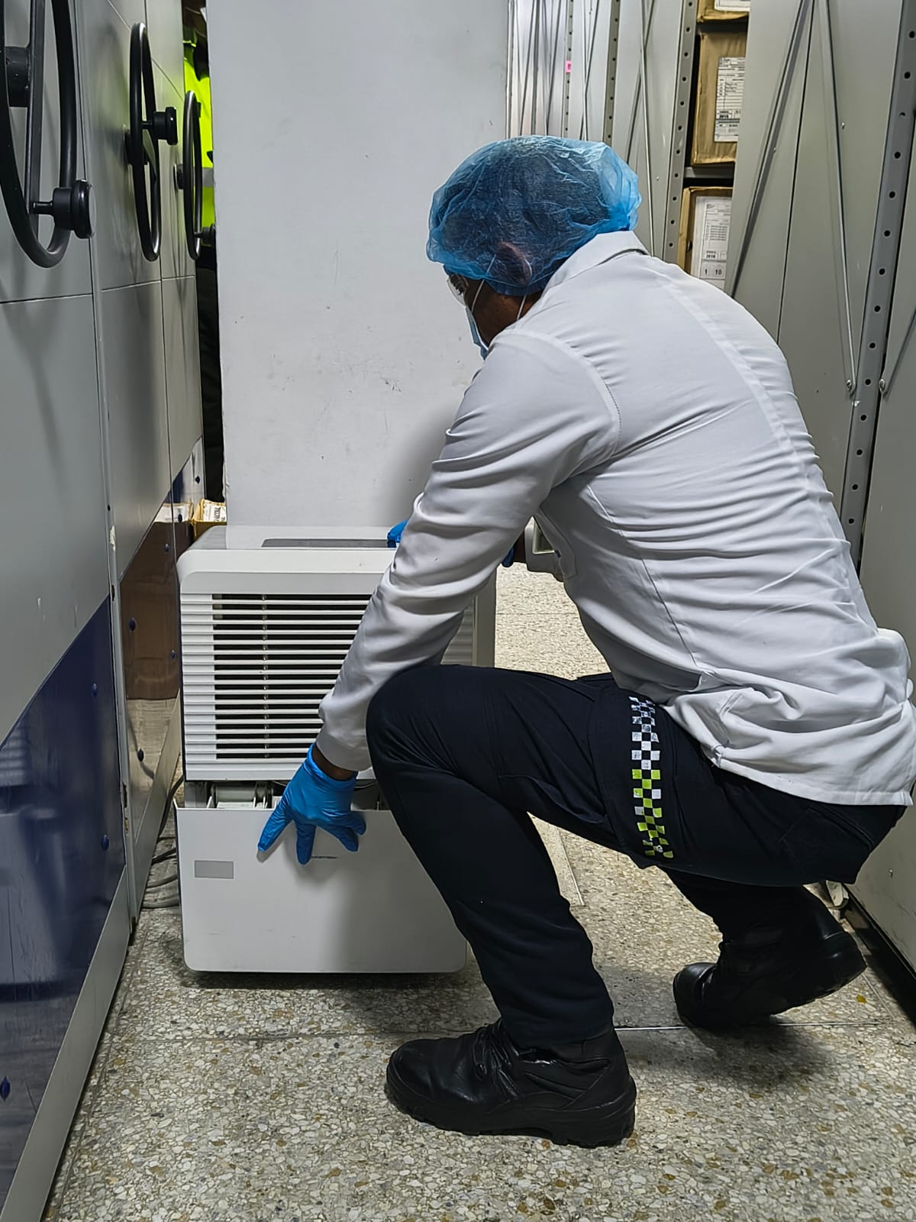 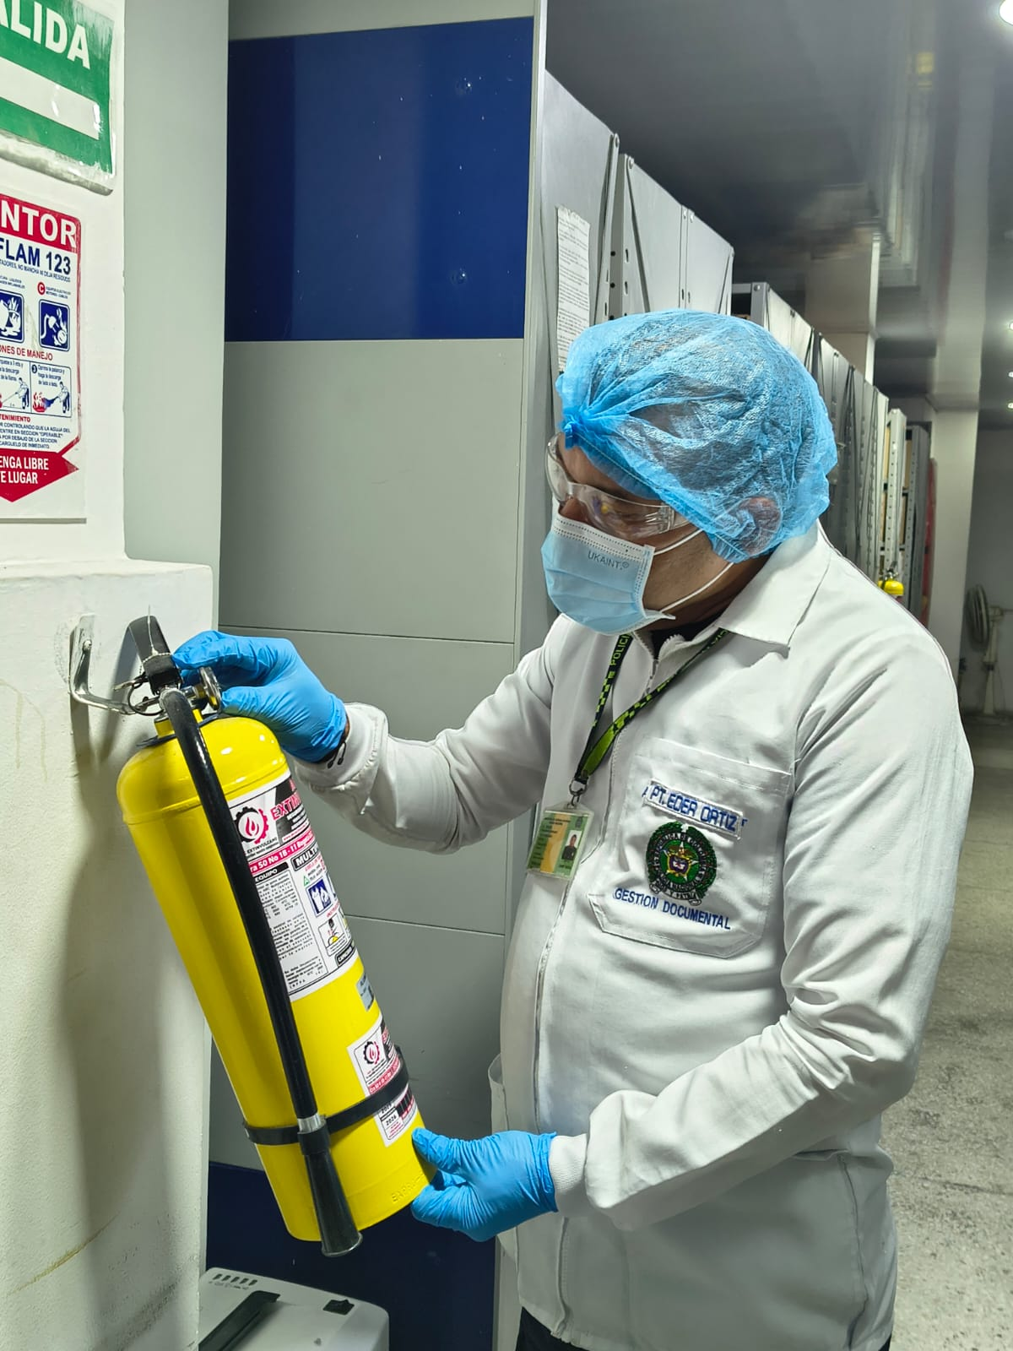 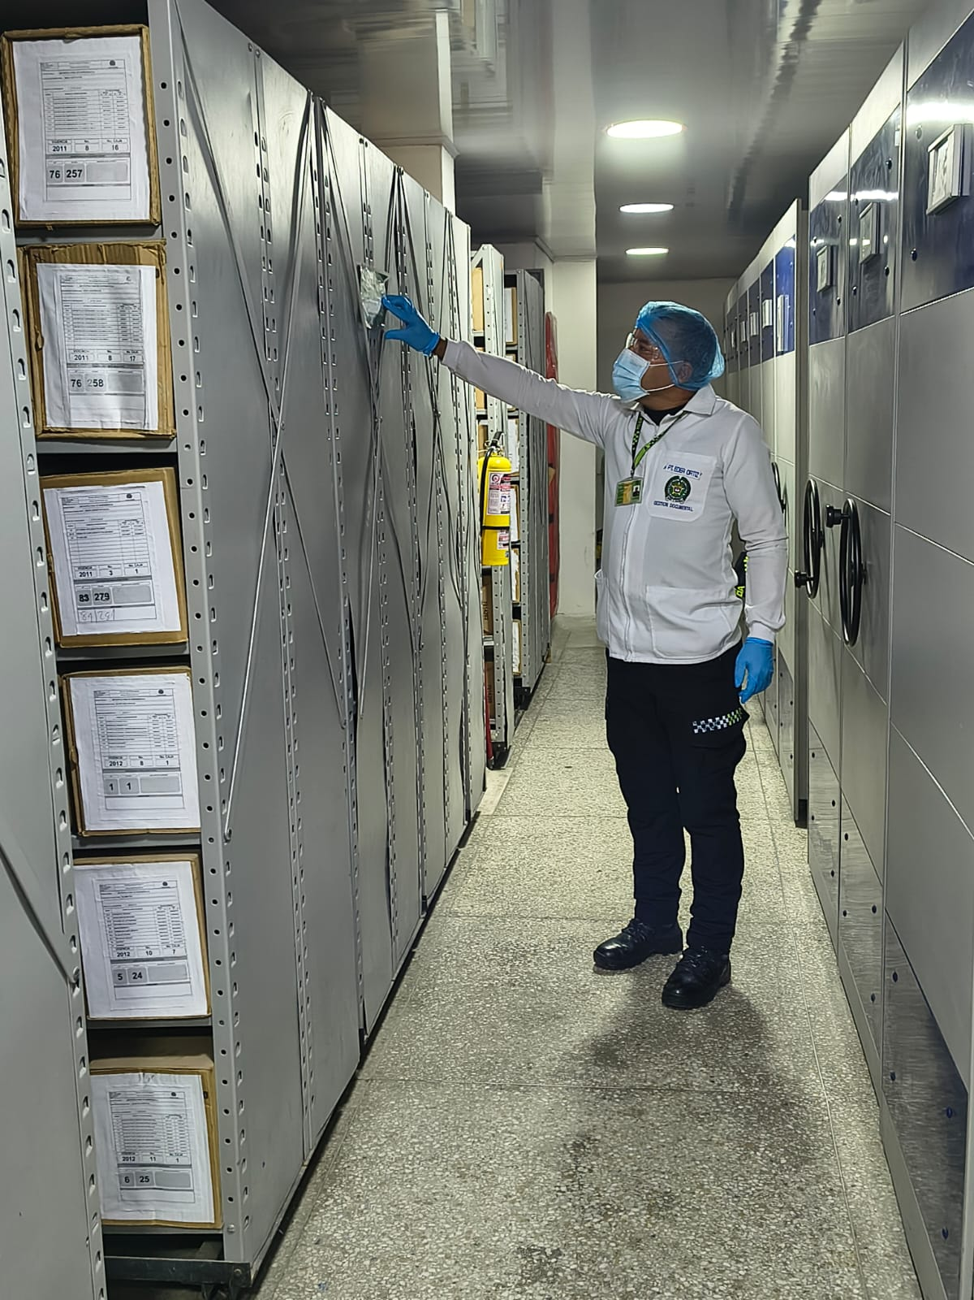 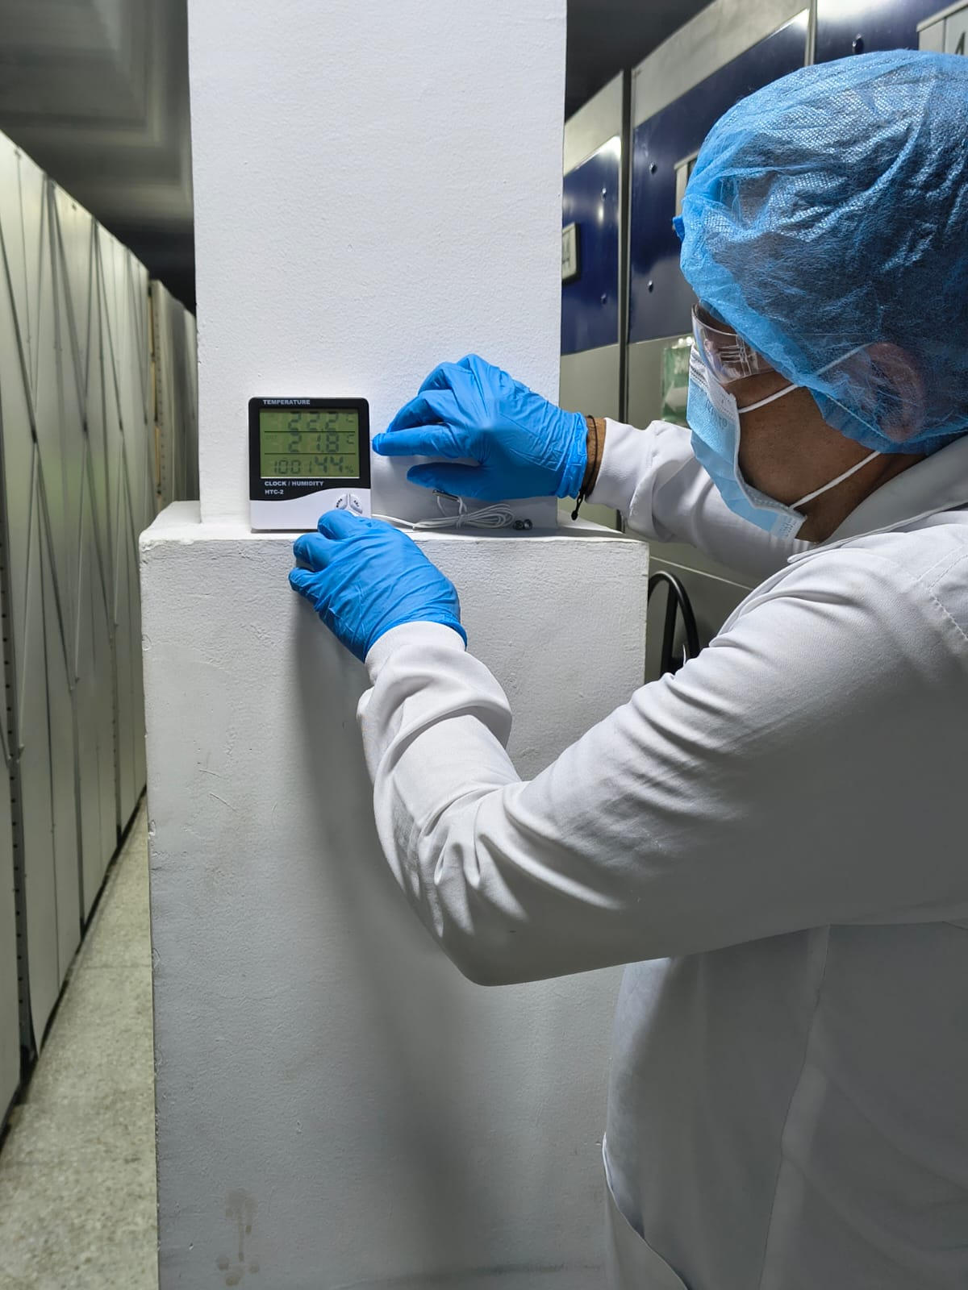 |  |  |  |  |  |  |  |  |  |  |  |  |  |  |  |  |  |  |  |  |  |  |  | Extractor eléctrico - Termohigrómetro
 |  |  |  |  |  |  |  |  |  |  |  |  |  |  |  |  |  |  |  |  |  |  |  | Extractor eléctrico - Ventiladores
 |  |  |  |  |  |  |  |  |  |  |  |  |  |  |  |  |  |  |  |  |  |  |  | Humificador - Luxómetro
 |  |  |  |  |  |  |  |  |  |  |  |  |  |  |  |  |  |  |  |  |  |  |  | Humificador - Termohigrómetro
 |  |  |  |  |  |  |  |  |  |  |  |  |  |  |  |  |  |  |  |  |  |  |  | Humificador - Ventiladores
 |  |  |  |  |  |  |  |  |  |  |  |  |  |  |  |  |  |  |  |  |  |  |  | Aire Acondicionado - Deshumificador - Humificador
 |  |  |  |  |  |  |  |  |  |  |  |  |  |  |  |  |  |  |  |  |  |  |  | Aire Acondiconado - Humificador -
 |  |  |  |  |  |  |  |  |  |  |  |  |  |  |  |  |  |  |  |  |  |  |  | Aire Acondicioando - Luxómetro
 |  |  |  |  |  |  |  |  |  |  |  |  |  |  |  |  |  |  |  |  |  |  |  | Aire Acondiconado - Termohoigrómetro
 |  |  |  |  |  |  |  |  |  |  |  |  |  |  |  |  |  |  |  |  |  |  |  | Aire Acondicionado - Ventiladores

Fecha de Elaboración |  |  |  | DD | MES | AÑO |  | Fecha de Elaboración |  |  | DD | MES | AÑO |  |  |  |  | VISTO BUENO JEFE DE LA UNIDAD
Diagnóstico Elaborado por: |  |  |  |  |  |  |  | Jefe Grupo de Gestión Documental o quien haga sus veces |  |  |  |  |  |  | Jefe o Comandante de Unidad
 |  |  |  | Grado Nombres y Apellidos |  |  |  |  |  |  | Grado Nombres y Apellidos |  |  |  |  |  |  | Grado Nombres y Apellidos

Firma |  |  |  |  |  |  |  | Firma |  |  |  |  |  |  | Firma

D - Sistema Integrado de C -SIC
CONTINUIDAD DIAGNÓSTICO INTEGRAL PARA LOS ARCHIVOS DE LA POLICÍA NACIONAL

D. SISTEMA INTEGRADO DE CONSERVACIÓN-SIC
1. PLAN DE CONSERVACIÓN DOCUMENTAL
1. Programas |  |  |  |  | Clase de Archivo |  | Actividad |  | Evidencia |  | periodicidad |  | Observaciones
1. Capacitación y sensibilización del personal |  |  |  |  | Archivo Central |  | Socialización referente a la Guía 1gd-gu-0001 sistema integrado de conservación, Socialización al personal que integra la Policía Metropolitana de Barranquilla, referente al Instructivo 001 JESEP-GUGED del 25 de enero del 2024 |  | AC-2025-010907-MEBAR, AC-2025-012084-MEBAR |  | trimestral
2. Inspección y mantenimiento de sistemas de almacenamiento e instalaciones físicas |  |  |  |  | Archivo Central |  | Orden impartida referente a las actividades definidas en la Guía “1GD-GU-0006 Sistema Integrado de Conservación” y su formato asociado “1GD-FR-0012 Seguimiento a los programas del sistema integrado de conservación - SIC”, los cuales se encuentran estandarizados en la Suite Visión Empresarial. |  | GS-2025-080114-MEBAR |  | trimestral
3. Saneamiento ambiental: desinfección, desratización y desinsectación |  |  |  |  | Archivo Central |  | se realiza cumplimiento mediante las activdades de limpieza , a la bodega del archivo central , limpieza a las unidades de conservacion |  | GS-2025-038320-MEBAR, GS-2025-077811-MEBAR |  | trimestral
4. Monitoreo y control de condiciones ambientales |  |  |  |  | Archivo Central |  | Se realizo monitoreo de condiciones ambientales al deposito de archivo, mediante la matriz de tabulacion. |  | GS-2025-080083-MEBAR, GS-2025-129899-MEBAR, GS-2025-120492-MEBAR, GS-2025-175087-MEBAR |  | mensual
5. Almacenamiento y re-almacenamiento |  |  |  |  | Archivo Central |  | se efectuaron las actividades de almacenamiento y realmacenamiento, reemplazo de las unidades de conservacion cajas y carpetas que presentaron desgaste o deterioro considerable. |  | GS-2025-079887-MEBAR, GS-2025-173656-MEBAR |  | trimestral
6. Prevención de emergencias y atención de desastres. |  |  |  |  | Archivo Central |  | Se realizó Plan de Emergencias y Atención de Desastres del Archivo Central, soportado mediante acta No AE-2025-024523-MEBAR |  | GS-2025-168725-MEBAR |  | trimestral
2. PLAN DE PRESERVACIÓN DIGITAL
2. Plan |  |  |  |  | Clase de Archivo |  | Actividad |  | Evidencia |  | periodicidad |  | Observaciones
1. Preservación digital a largo plazo |  |  |  |  | Archivo Central |  | se realiza plan de preservacion digital a largo plazo mediante Mediante la empresa IDEIALOGIC S.A.S (NIT 901.157.921). |  | GS-2025-080114-MEBAR, GS-2025-174929-MEBAR |  | Trimestral
EVIDENCIA FOTOGRÁFICA
SE ANEXA REGISTRO FOTOGRÁFICO QUE DEN CUENTA DE LAS CONDICIONES DE ORGANIZACIÓN, ADMINISTRACIÓN, CUSTODIA Y CONSERVACIÓN DE LOS ACERVOS DOCUMENTALES
Plan de conservación de documental
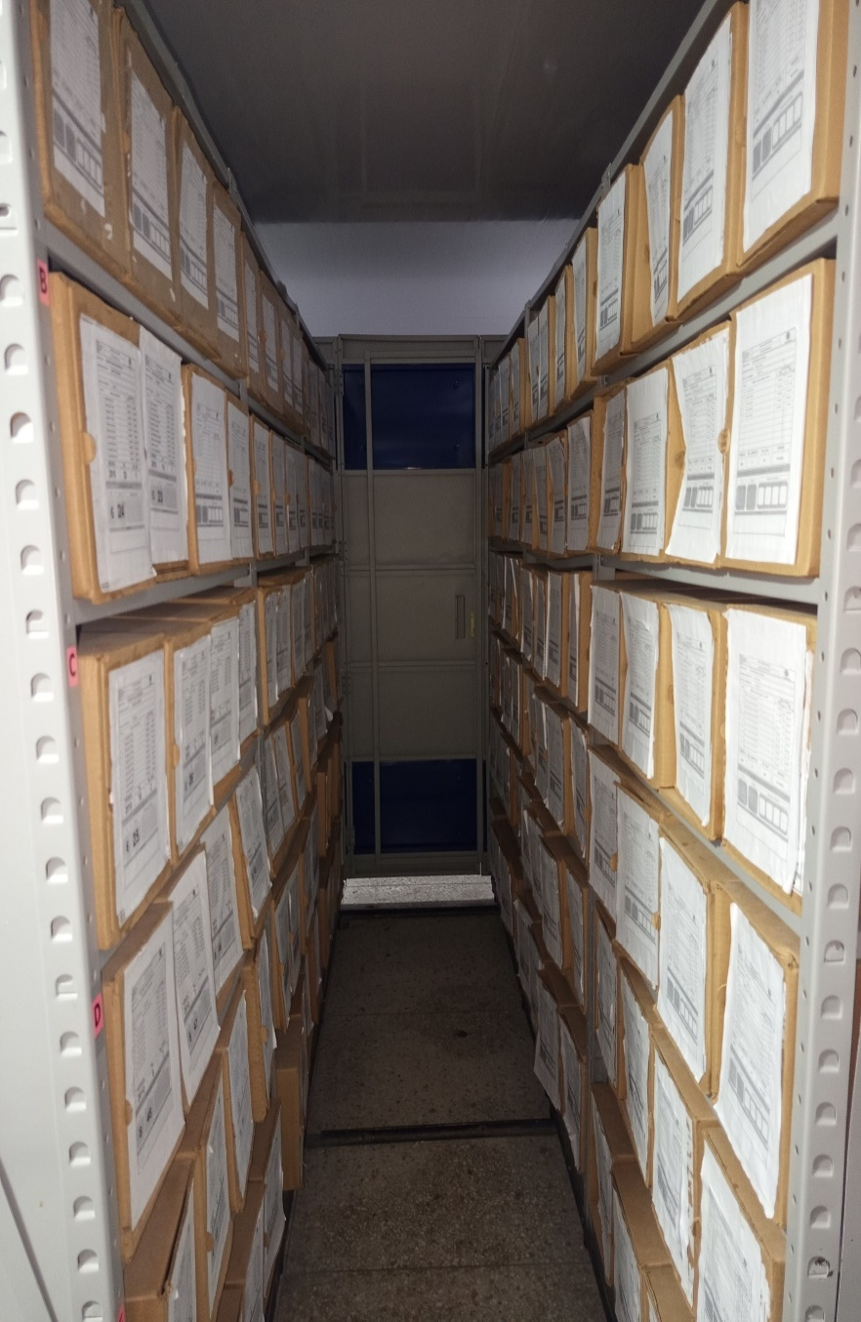 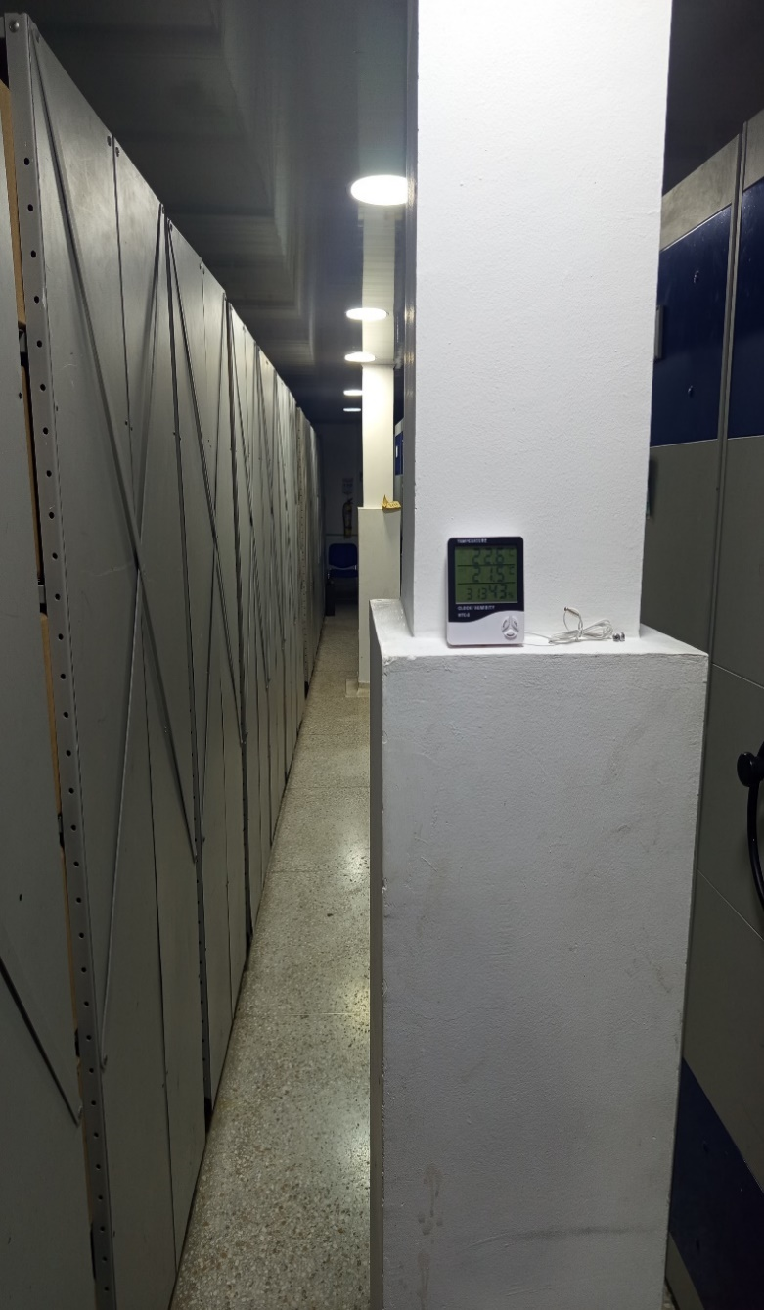 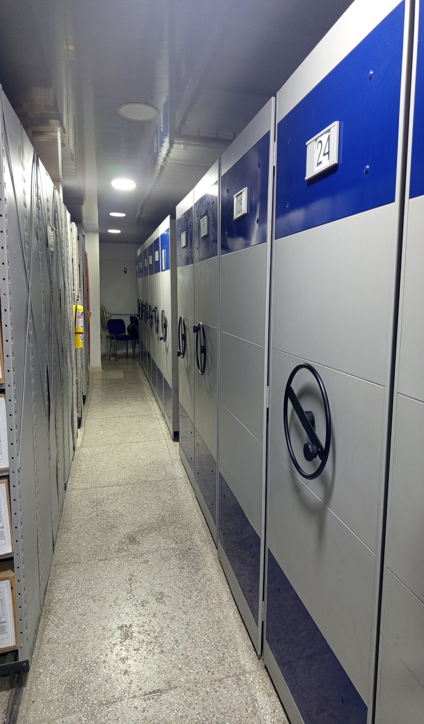 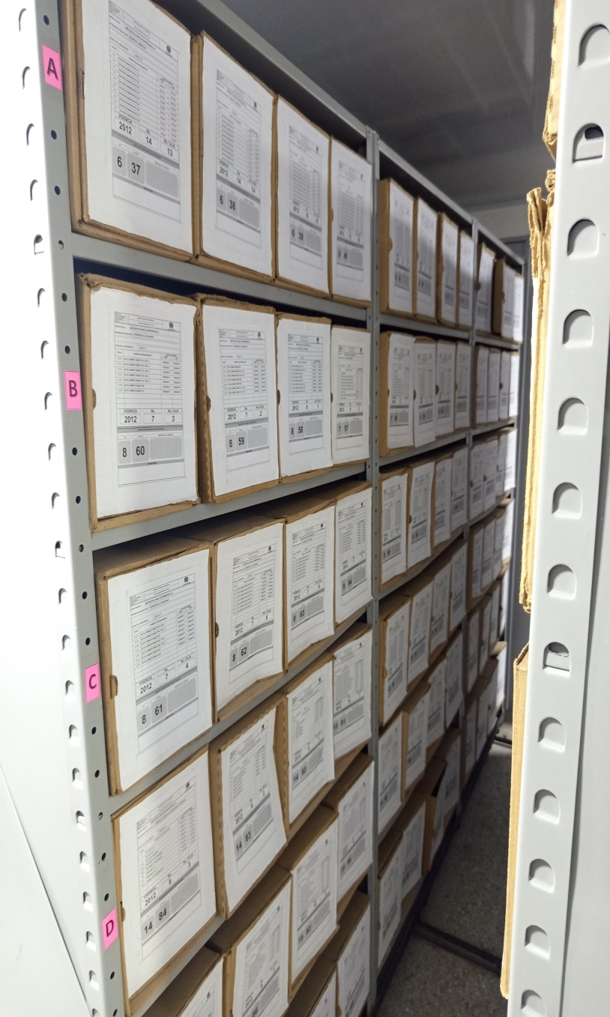

Fecha de Elaboración |  | DD | MES | AÑO |  | Fecha de Elaboración |  | DD | MES | AÑO | VISTO BUENO JEFE DE LA UNIDAD
Diagnóstico Elaborado por: |  |  |  |  |  | Jefe Grupo de Gestión Documental o quien haga sus veces |  |  |  |  | Jefe o Comandante de Unidad
 | Grado Nombres y Apellidos |  |  |  |  |  | Grado Nombres y Apellidos |  |  |  |  | Grado Nombres y Apellidos

Firma |  |  |  |  |  | Firma |  |  |  |  | Firma

